Sheet1
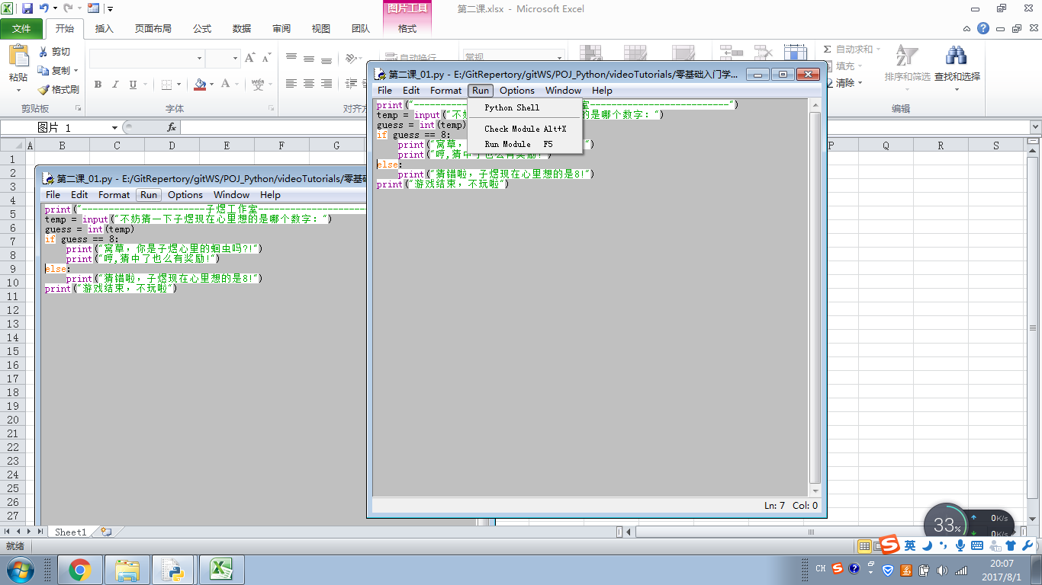

按下F5运行

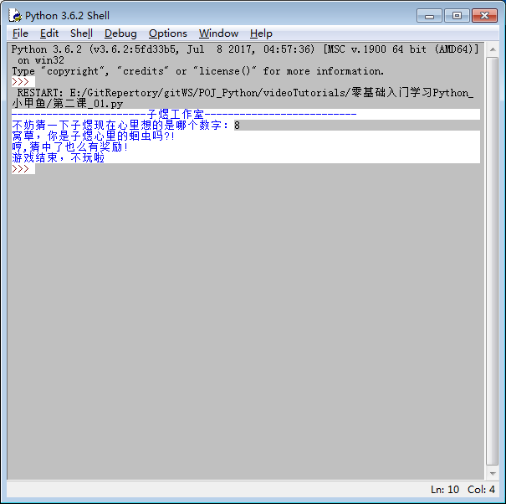

BIF = Built-in functions |  | 内置函数

dir(__builtins__) | 查看所有的内置函数

help(input) | 查看内置函数如何使用

